тд
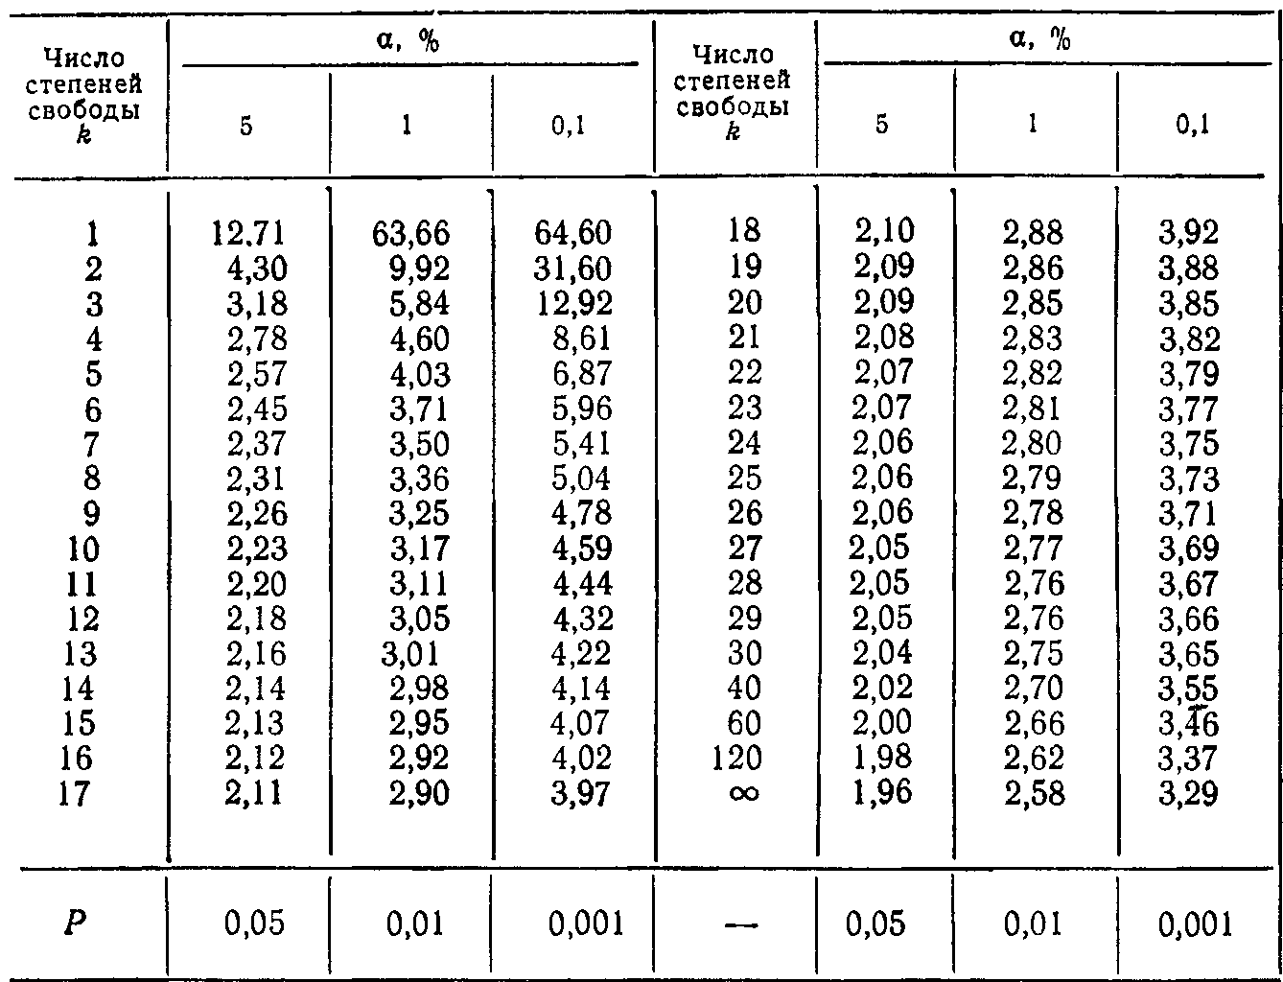
 | контроль | опыт
средняя | 56.7 | 74.3
ошибка | 3.28 | 5.19

 |  |  | -2.8666434176

Лінійні параметри листків сорту горіху волоського
 | ширина листка | довжина
сорт альбино | 29,8±2,94 | 56,7±3,28
сорт грин | 32,6±1,57 | 74,3±5,19

5
 |  |  | середня | похибка | Лінійні параметри листків сорту горіху волоського
сорт альбино | 1.1 | 25 | 29.8 | 2.945335295 |  | ширина листка | довжина
 | 1.2 | 28 |  |  | сорт альбино | 29,8±2,94 | 56,7±3,28
 | 1.3 | 35 |  |  | сорт грин | 32,6±1,57 | 74,3±5,19
 | 1.4 | 37
 | 1.5 | 24
 |  |  | #DIV/0! | #DIV/0! |  | ширина листка | ± | довжина | ±
 |  |  |  |  | сорт альбино | 29.8 | 2.94 | 56.7 | 3.28
 |  |  |  |  | сорт грин | 32.6 | 1.57 | 74.3 | 5.19

 |  |  | #DIV/0! | #DIV/0!

 |  |  | #DIV/0! | #DIV/0!

 |  |  | #DIV/0! | #DIV/0!

 | Циан

